상품제안서
모던 도트 여행용 파우치 8종 세트 | 상품코드: S46306

 |  |  |  |  |  |  | 02-713-8555 | www.synergygift.co.kr
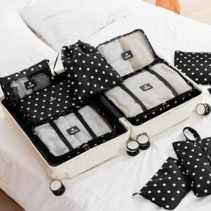

【상세/제작정보】

【인쇄/포장옵션】 | 실크 / OPP(비닐)

【공급단가】 | 수량 | 50~ | 100~ | 300~ | 1,000~ | 3,000~
*VAT별도 | 단가 | 22,360원 | 21,150원 | 20,120원 | 19,600원 | 19,260원

【상품 URL】 | https://www.synergygift.co.kr:443/src/goods_detail.php?gdno=46306

